入荷済み
画面仕様書 |  |  | システム名称 |  |  | サブシステム名称 |  |  |  | クラス番号
 |  |  |  |  |  |  |  |  |  | 2B25KS
名称 | メインメニュー |  | 在庫管理システム |  |  | 販売管理システム |  |  |  | 氏名
 |  |  |  |  |  |  |  |  |  | 中山 葉水
 |  |  |  |  |  |  | 画面詳細
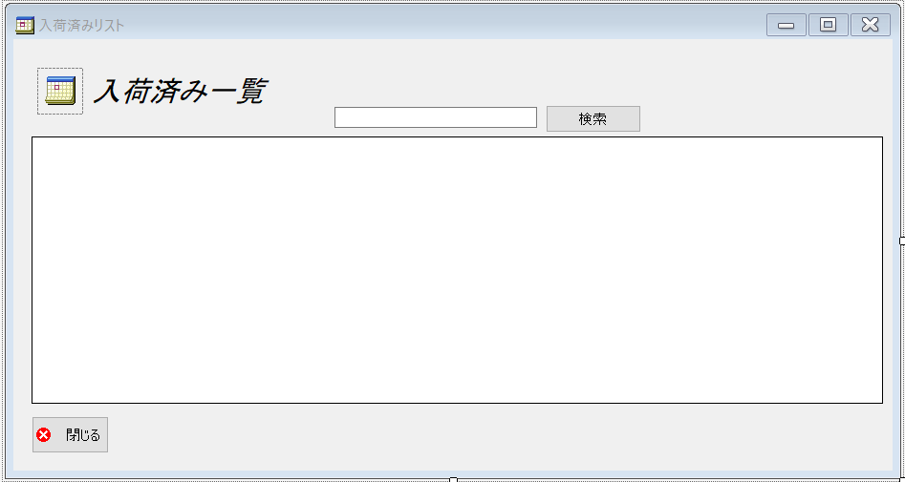
 |  |  |  |  |  |  | フォーム名 |  | In_stockListForm

 |  |  |  |  |  |  | 画面サイズ |  | 938, 499

 |  |  |  |  |  |  | 背景色 |  | 規定値

 |  |  |  |  |  |  | 文字種類 |  | MS ゴシック

 |  |  |  |  |  |  | 文字サイズ |  | 9

 |  |  |  |  |  |  | 文字色 |  | 黒

 | 名称 | 使用コントロール | Caption | 初期値 | 必須入力 | TAB順 | 桁制限 | その他
1 | pictureBox1 | pictureBox
2 | lbl1 | lbl | 入荷済み一覧
3 | SearchTextbox | Textbox |  |  | 〇 | 1
4 | buttonSearch | button | 検索 |  |  | 2
5 | dataGridView1 | dataGridView |  |  |  | 3
6 | button1 | button | 閉じる |  |  | 4
7
8
9
10
11
12
13
14
15
16
17
18
19
20
21
22
23
24
25
26
27
28
29
30
31
32

